SZ58
Beker Competitie Seizoen 58

 | 2e Ronde |  |  | 1/4 FINALES |  |  | 1/2 FINALES |  |  | FINALE
 | 3-5-T b.o. 3 sets (b.o. 5 legs) |  |  | 3-5-T b.o. 3 sets (b.o. 5 legs) |  |  | 3-5-T b.o. 3 sets (b.o. 5 legs) |  |  | 3-5-T b.o. 5 sets (b.o. 5 legs)

 | SPEELDATUM: DINSDAG 22 APRIL 2025 |  |  | SPEELDATUM: DINSDAG 27 MEI 2025
1 | Mark Willemsen | 3-3
2 | Niek Smorenburg | 0-0 | 1 | Mark Willemsen | 2-0

3 | Yannick Teunissen | 3-3 | 2 | Yannick Teunissen (106f - 180) | 3-3 | 1 | Yannick Teunissen | 3-3
4 | Dimi Alkim | 1-0 |  |  |  |  | (120in/100in)

5 | Patrick Kempkes | 2-0
6 | Frank Smeenk (112in) | 3-3 | 3 | Frank Smeenk | 3-3 | 2 | Frank Smeenk | 2-1 | 1 | Yannick Teunissen | 1-0-2

7 | Coen Versteeg | 3-1-3 | 4 | Coen Versteeg | 0-0
8 | Ronnie Joosten | 1-3-2

9 | Jordey Toonen | 1-0
10 | Ivo van Beek (1x180) | 3-3 | 5 | Ivo van Beek (1x180) | 3-3

11 | Remco Hendriks (120in) | 3-1-3 | 6 | Remco Hendriks (1x180) | 0-2 | 3 | Ivo van Beek | 3-2-3 | 2 | Ivo van Beek | 3-3-3
12 | Jelle van Merm | 0-3-1 |  |  |  |  | (112in/112f/1x180)

13 | Marcel Janssen (107f) | 3-3
14 | Michael Melsasail (100in) | 0-0 | 7 | Marcel Janssen | 3-3 | 4 | Macel Janssen | 2-3-0
 |  |  |  |  |  |  | (120in)
15 | Brendan Bodde | 1-1 | 8 | Bjorn Poel | 0-1 |  |  |  |  | kleine FINALE (3e/4e)
16 | Bjorn Poel (116in) | 3-3 |  |  |  |  |  |  |  | 3-5-T b.o. 3 sets (b.o. 5 legs)
 |  |  |  |  |  |  |  |  | 3 | Frank Smeenk (152in/107f) | 3-1-2
 |  |  |  |  |  |  |  |  | 4 | Marcel Janssen | 0-3-3
 | Spelvorm: 3-5-T: 1e leg --> 301, 2e leg --> 501, 3e leg --> tactics etc.
 | Iedere set start met 301, ongeacht het verloop van de vorige set.
 | Voor de wedstrijd wordt gebullt wie er mag beginnen. De winnaar van de tos begint de 1e set, de ander begint de 2e set etc.

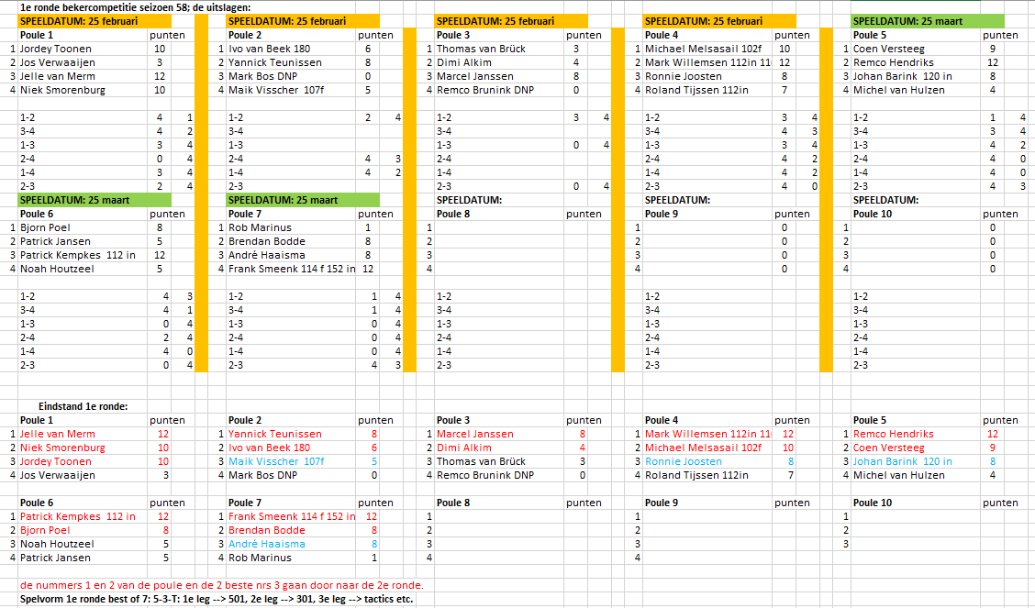

SZ57
Beker Competitie Seizoen 57

 | 2e Ronde |  |  | 1/4 FINALES |  |  | 1/2 FINALES |  |  | FINALE
 | 3-5-T b.o. 3 sets (b.o. 5 legs) |  |  | 3-5-T b.o. 3 sets (b.o. 5 legs) |  |  | 3-5-T b.o. 3 sets (b.o. 5 legs) |  |  | 3-5-T b.o. 5 sets (b.o. 5 legs)

 | SPEELDATUM: DINSDAG 26 NOVEMBER 2024 |  |  | SPEELDATUM: DINSDAG 14 JANUARI 2025
1 | Noah Houtzeel | 1-3-0
2 | Bjorn Poel | 3-2-3 | 1 | Bjorn Poel | 3-3

3 | Jelle van Merm | 3-1-0 | 2 | Brendan Bodde | 2-2 | 1 | Bjorn Poel (100 in) | 0-1
4 | Brendan Bodde (2 x 112 in) | 2-3-3

5 | Frank Smeenk (112 in) | 3-3
6 | Coen Versteeg | 0-1 | 3 | Frank Smeenk (112 in) | 1-0 | 2 | Ivo van Beek | 3-3 | 1 | Ivo van Beek | 3-3-3
 |  |  |  |  |  |  |  |  |  | (1x180)
7 | Ivo van Beek (1 x 180) | 3-3 | 4 | Ivo van Beek | 3-3
8 | Mark Willemsen | 2-0

9 | Remco Hendriks (120 in) | 0-3-3
10 | Michel van Hulzen | 3-0-1 | 5 | Remco Hendriks (120 in) | 0-0

11 | Marcel Janssen (1 x 180 / 103 in / 2 x 160 in) | 3-3 | 6 | Marcel Janssen (1x180) | 3-3 | 3 | Marcel Janssen (160 in) | 3-2-0 | 2 | Marcel Janssen | 0-2-1
12 | Dimi Alkim (1 x 180) | 1-0 |  |  |  |  |  |  |  | (1x180)

13 | Bas Sluiter / Heiny Heuveling (0-3/3-1/2-3) | 1-0
14 | Ronnie Joosten | 3-3 | 7 | Ronnie Joosten | 1-3-1 | 4 | Patrick Kempkes (112 in) | 2-3-3
 |  |  |  | (112 in / 120 f / 100 f)
15 | Patrick Kempkes | 3-3 | 8 | Patrick Kempkes (112 in) | 3-2-3 |  |  |  |  | kleine FINALE (3e/4e)
16 | André Haaisma | 0-2 |  |  |  |  |  |  |  | 3-5-T b.o. 3 sets (b.o. 5 legs)
 |  |  |  |  |  |  |  |  | 3 | Bjorn Poel | 3-3
 |  |  |  |  |  |  |  |  | 4 | Patrick Kempkes | 1-1
 | Spelvorm: 3-5-T: 1e leg --> 301, 2e leg --> 501, 3e leg --> tactics etc.
 | Iedere set start met 301, ongeacht het verloop van de vorige set.
 | Voor de wedstrijd wordt gebullt wie er mag beginnen. De winnaar van de tos begint de 1e set, de ander begint de 2e set etc.

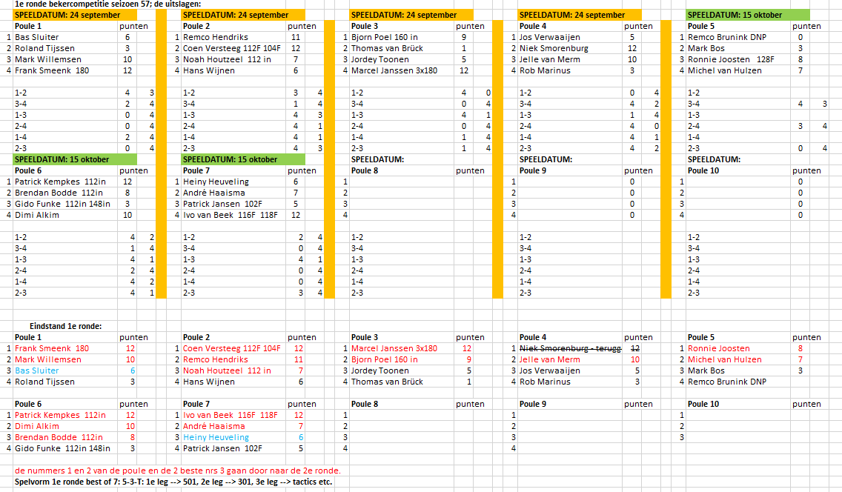

SZ56
Beker Competitie Seizoen 56

 | 2e Ronde |  |  | 1/4 FINALES |  |  | 1/2 FINALES |  |  | FINALE
 | 3-5-T b.o. 3 sets (b.o. 5 legs) |  |  | 3-5-T b.o. 3 sets (b.o. 5 legs) |  |  | 3-5-T b.o. 3 sets (b.o. 5 legs) |  |  | 3-5-T b.o. 5 sets (b.o. 5 legs)

 | SPEELDATUM: DINSDAG 23 APRIL 2024 |  |  | SPEELDATUM: DINSDAG 28 MEI 2024
1 | Coen Versteeg | 2-3-1
2 | Frank Smeenk | 3-1-3 | 1 | Frank Smeenk | 3-3

3 | Brendan Bodde | 0-1 | 2 | Martin Koster | 0-0 | 1 | Frank Smeenk | 2-2
4 | Martin Koster | 3-3

5 | Manfred Houtzeel | 0-1
6 | Marcel Janssen | 3-3 | 3 | Marcel Janssen (1x180) | 3-3 | 2 | Marcel Janssen | 3-3 | 1 | Marcel Janssen | 0-3-2-2
 |  |  |  |  |  |  | (1x180 / 130f) |  |  | (102f / 120 in)
7 | Patrick Kempkens (1x180) | 0-2 | 4 | Ronnie Joosten | 0-1
8 | Ronnie Joosten | 3-3

9 | Ivo van Beek | 3-3
10 | Wilco van Niekerk | 1-0 | 5 | Ivo van Beek | 3-3

11 | Niek Smorenburg (120 in) | 3-2-3 | 6 | Niek Smorenburg (120in) | 1-0 | 3 | Ivo van Beek | 3-3 | 2 | Ivo van Beek | 3-0-3-3
12 | Remco Hendriks | 2-3-0 |  |  |  |  |  |  |  | (2x180 / 112in)

13 | Bjorn Poel | 3-3
14 | Heiny Heuveling | 0-1 | 7 | Bjorn Poel | x-x | 4 | Maik Visscher | 2-1

15 | Jordey Toonen | 0-0 | 8 | Maik Visscher | 3-3 |  |  |  |  | kleine FINALE (3e/4e)
16 | Maik Visscher | 3-3 |  |  |  |  |  |  |  | 3-5-T b.o. 3 sets (b.o. 5 legs)
 |  |  |  |  |  |  |  |  | 3 | Frank Smeenk (146f) | 3-2-3
 |  |  |  |  |  |  |  |  | 4 | Maik Visscher | 1-3-2
 | Spelvorm: 3-5-T: 1e leg --> 301, 2e leg --> 501, 3e leg --> tactics etc.
 | Iedere set start met 301, ongeacht het verloop van de vorige set.
 | Voor de wedstrijd wordt gebullt wie er mag beginnen. De winnaar van de tos begint de 1e set, de ander begint de 2e set etc.

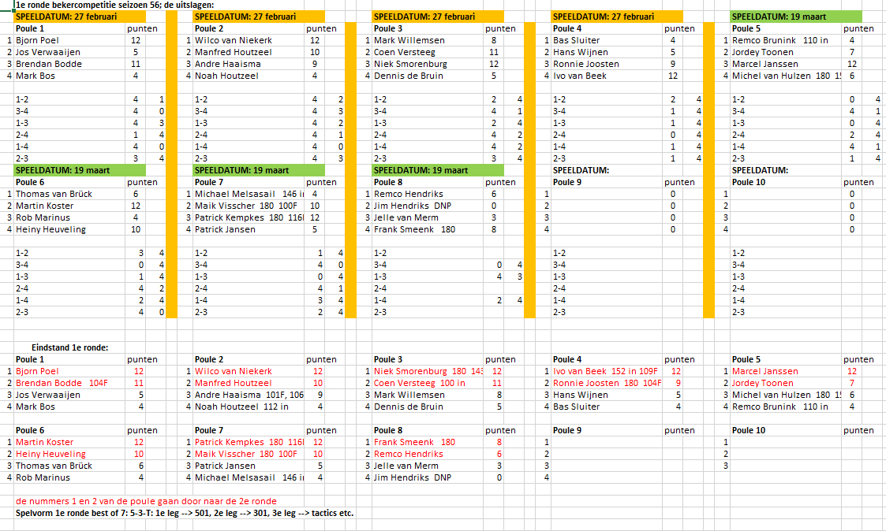

SZ55
Beker Competitie Seizoen 55

 | 2e Ronde |  |  | 1/4 FINALES |  |  | 1/2 FINALES |  |  | FINALE
 | 3-5-T b.o. 3 sets (b.o. 5 legs) |  |  | 3-5-T b.o. 3 sets (b.o. 5 legs) |  |  | 3-5-T b.o. 3 sets (b.o. 5 legs) |  |  | 3-5-T b.o. 5 sets (b.o. 5 legs)

 | SPEELDATUM: DINSDAG 28 NOVEMBER 2023 |  |  | SPEELDATUM: DINSDAG 9 JANUARI 2024
1 | Michael Melsasail | 0-0
2 | Remco Hendriks | 3-3 | 1 | Remco Hendriks | 3-3

3 | Noah Houtzeel | 3-3 | 2 | Noah Houtzeel | 0-0 | 1 | Remco Hendriks | 0-0
4 | Mark Willemsen | 1-1

5 | Ivo van Beek / 112in-129fin | 3-3
6 | André Haaisma | 0-2 | 3 | Ivo van Beek / 1x180 | 3-3 | 2 | Ivo van Beek | 3-3 | 1 | Ivo van Beek | 3-2-3-2-3

7 | Ronnie Joosten | 0-3-3 | 4 | Ronnie Joosten / 105in | 0-0
8 | Patrick Jansen / 1x180 | 3-2-1

9 | Coen Versteeg | 3-2-3
10 | Wilco van Niekerk | 2-3-1 | 5 | Coen Versteeg | 0-0

11 | Michel van Hulzen / 104in | 0-0 | 6 | Marcel Janssen | 3-3 | 3 | Marcel Janssen | 3-3 | 2 | Marcel Janssen | 0-3-2-3-1
12 | Marcel Janssen | 3-3 |  |  |  |  |  |  |  | 110 fin

13 | Frank Smeenk / 1x180 | 3-0-3
14 | Niek Smorenburg | 1-3-1 | 7 | Frank Smeenk | 3-3 | 4 | Frank Smeenk | 1-2

15 | Brendan Bodde | 3-2-3 | 8 | Brendan Bodde | 1-0 |  |  |  |  | kleine FINALE (3e/4e)
16 | Thomas van Brück | 1-3-0 |  |  |  |  |  |  |  | 3-5-T b.o. 3 sets (b.o. 5 legs)
 |  |  |  |  |  |  |  |  | 3 | Remco Hendriks | 2-2
 |  |  |  |  |  |  |  |  | 4 | Frank Smeenk / 132in | 3-3
 | Spelvorm: 3-5-T: 1e leg --> 301, 2e leg --> 501, 3e leg --> tactics etc.
 | Iedere set start met 301, ongeacht het verloop van de vorige set.
 | Voor de wedstrijd wordt gebullt wie er mag beginnen. De winnaar van de tos begint de 1e set, de ander begint de 2e set etc.

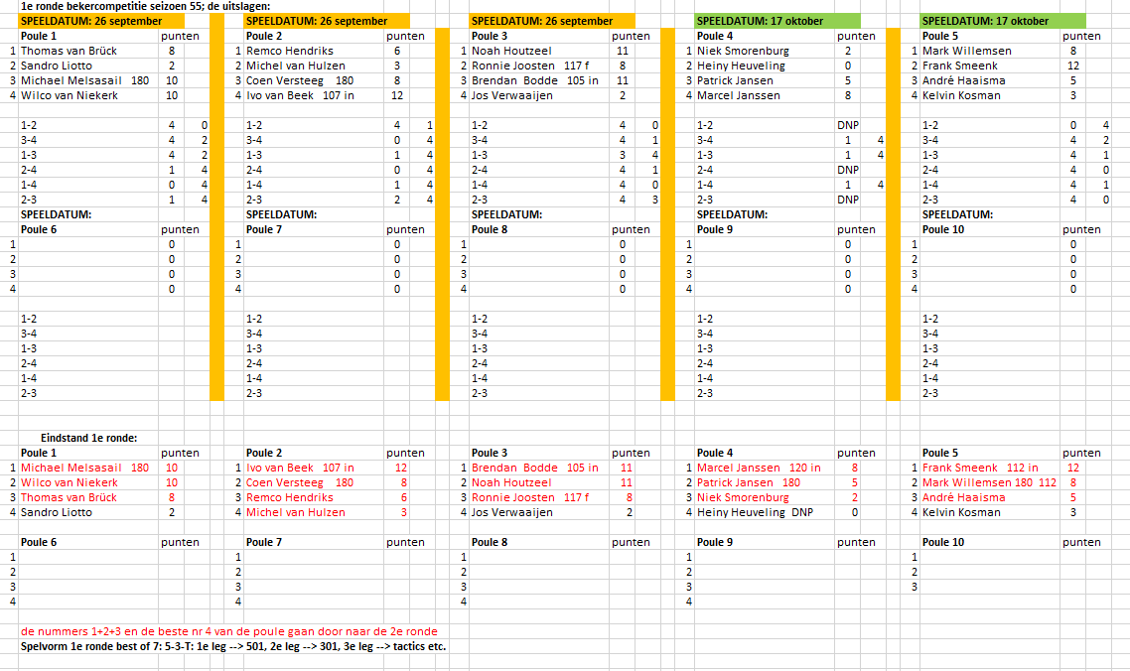

SZ54
Beker Competitie Seizoen 54

 | 2e Ronde |  |  | 1/4 FINALES |  |  | 1/2 FINALES |  |  | FINALE
 | 3-5-T b.o. 3 sets (b.o. 5 legs) |  |  | 3-5-T b.o. 3 sets (b.o. 5 legs) |  |  | 3-5-T b.o. 3 sets (b.o. 5 legs) |  |  | 3-5-T b.o. 5 sets (b.o. 5 legs)

 | SPEELDATUM: DINSDAG 25 APRIL 2023 |  |  | SPEELDATUM: DINSDAG 30 MEI 2023
1 | Ronnie Joosten | 3-2-0
2 | Patrick Jansen | 1-3-3 | 1 | Patrick Jansen | 3-3

3 | Patrick Hendriks | 2-3-3 | 2 | Patrick Hendriks | x-x | 1 | Patrick Jansen | 0-1
4 | Noah Houtzeel | 3-0-2

5 | Hans Wijnen | 1-3-3
6 | Danny Weijman (120 in/100 in) | 3-0-2 | 3 | Hans Wijnen | 0-0 | 2 | Marcel Janssen | 3-3 | 1 | Marcel Janssen | 0-1-3-3-3
 |  |  |  |  |  |  | (100 f / 160 in) |  |  | (180 / 132 f / 100 f / 100 in)
7 | Lievijn Koopmans | 0-0 | 4 | Marcel Janssen | 3-3
8 | Marcel Janssen (1x180/120 f) | 3-3

9 | Remco Brunink | 2-1
10 | Niek Smorenburg | 3-3 | 5 | Niek Smorenburg | 3-3

11 | Michel van Hulzen (118 f) | 3-2-3 | 6 | Michel van Hulzen | 0-0 | 3 | Niek Smorenburg | 1-0 | 2 | Tom Krijnen | 3-3-2-2-0
12 | Enrico van Heumen | 1-3-2 |  |  |  |  |  |  |  | (110 f / 152 in)

13 | Ivo van Beek (152 in/112 in/107 in) | 3-3
14 | Bjorn Poel | 1-2 | 7 | Ivo van Beek | 0-3-2 | 4 | Tom Krijnen | 3-3

15 | Remco Hendriks | 0-1 | 8 | Tom Krijnen | 3-0-3 |  |  |  |  | kleine FINALE (3e/4e)
16 | Tom Krijnen | 3-3 |  |  |  |  |  |  |  | 3-5-T b.o. 3 sets (b.o. 5 legs)
 |  |  |  |  |  |  |  |  | 3 | Patrick Jansen | 3-3
 |  |  |  |  |  |  |  |  | 4 | Niek Smorenburg | 0-0
 | Spelvorm: 3-5-T: 1e leg --> 301, 2e leg --> 501, 3e leg --> tactics etc.
 | Iedere set start met 301, ongeacht het verloop van de vorige set.
 | Voor de wedstrijd wordt gebullt wie er mag beginnen. De winnaar van de tos begint de 1e set, de ander begint de 2e set etc.

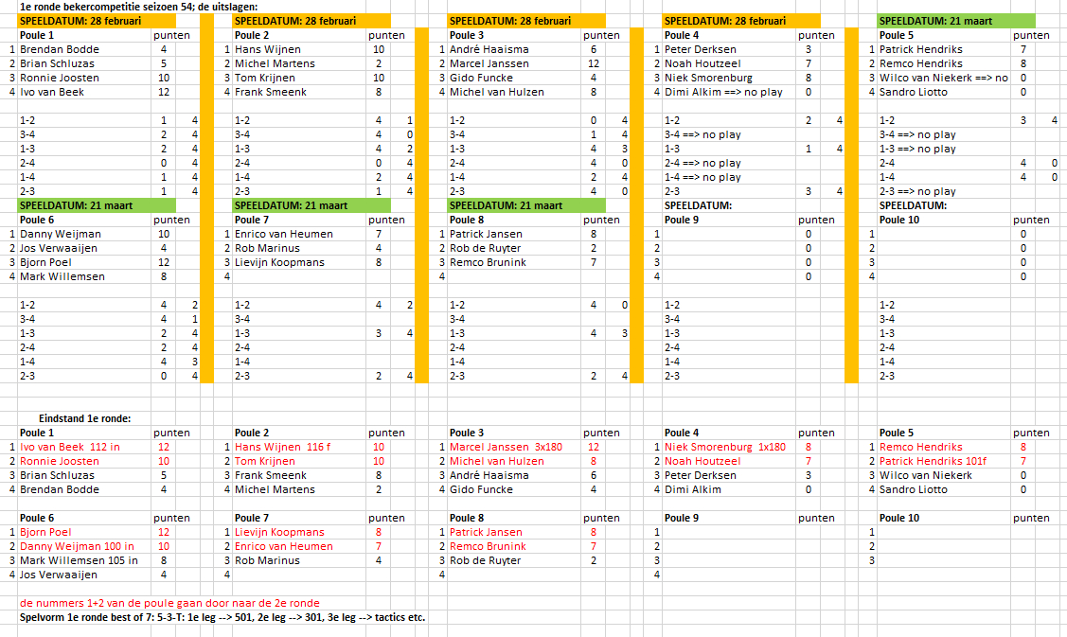

SZ53
Beker Competitie Seizoen 53

 | 2e Ronde |  | 1/4 FINALES |  | 1/2 FINALES |  | FINALE
 | 3-5-T b.o. 3 sets (b.o. 5 legs) |  | 3-5-T b.o. 3 sets (b.o. 5 legs) |  | 3-5-T b.o. 3 sets (b.o. 5 legs) |  | 3-5-T b.o. 5 sets (b.o. 5 legs)

 | SPEELDATUM: DINSDAG 6 DECEMBER 2022 |  | SPEELDATUM: DINSDAG 17 JANUARI 2023
...
15 | Lievijn Koopmans | 8 | Lievijn Koopmans | 0-0 |  |  | kleine FINALE (3e/4e)
16 | bye |  | 110in |  |  |  | 3-5-T b.o. 3 sets (b.o. 5 legs)
 |  |  |  |  |  | 3 | Willem van Putten | 1-3-1
 |  |  |  |  |  | 4 | Frank Smeenk | 3-2-3
 | Spelvorm: 3-5-T: 1e leg --> 301, 2e leg --> 501, 3e leg --> tactics etc.
 | Iedere set start met 301, ongeacht het verloop van de vorige set.
 | Voor de wedstrijd wordt gebullt wie er mag beginnen. De winnaar van de tos begint de 1e set, de ander begint de 2e set etc.

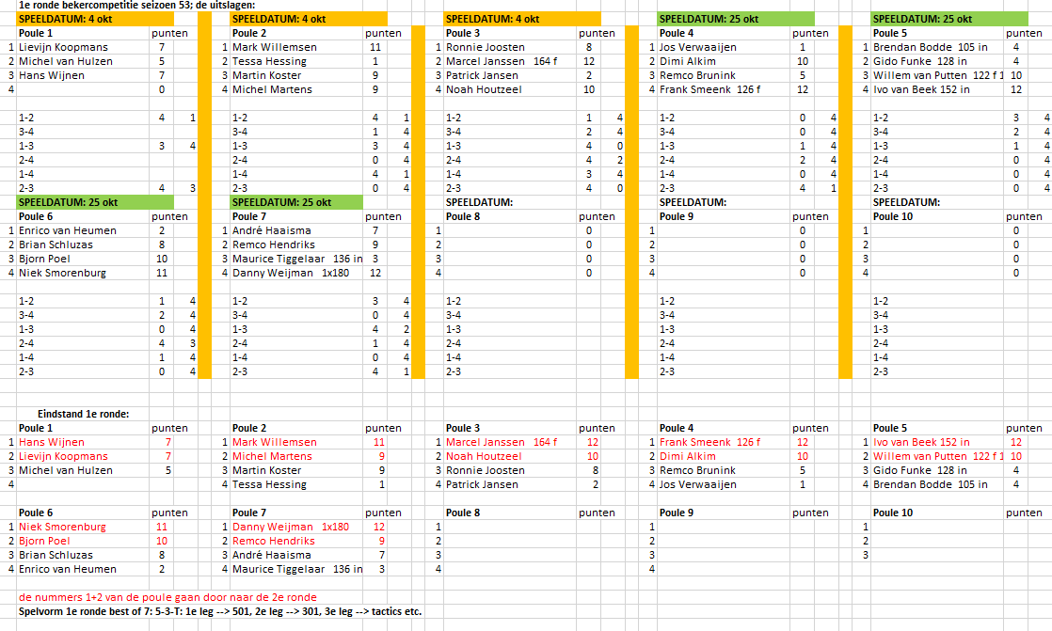

SZ52
...
15 | bye | 8 | Ronnie Joosten | 1-2 |  | kleine FINALE (3e/4e)
16 | Ronnie Joosten |  |  |  |  | 3-5-T b.o. 3 sets (b.o. 5 legs)
 |  |  |  |  | 3 | Remco Brunink | 2-0
 |  |  |  |  | 4 | Jim Hendriks | 3-3
 | Spelvorm: 3-5-T: 1e leg --> 301, 2e leg --> 501, 3e leg --> tactics etc.
 | Iedere set start met 301, ongeacht het verloop van de vorige set.
 | Voor de wedstrijd wordt gebullt wie er mag beginnen. De winnaar van de tos begint de 1e set, de ander begint de 2e set etc.

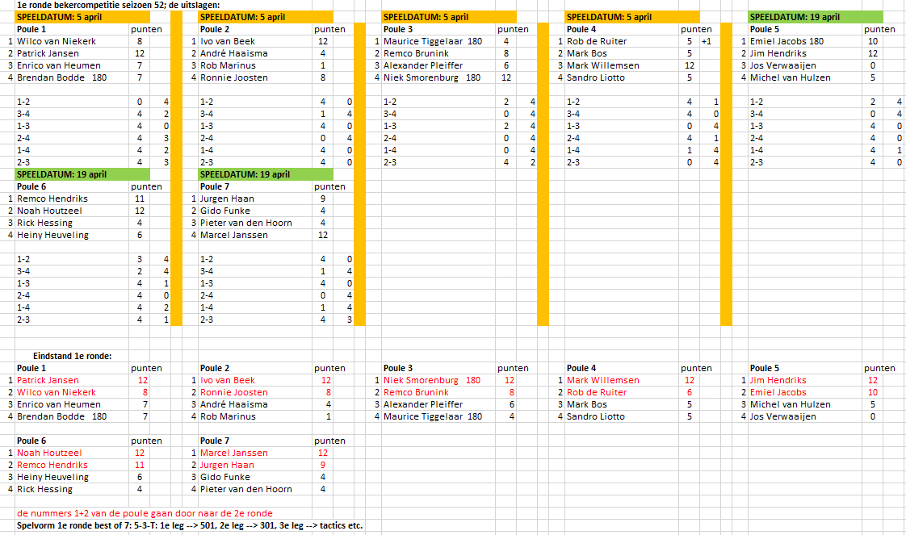

SZ49
...
15 | Hans Wijnen | 0-1 | 8 | Marcel Janssen | 3-3 |  | kleine FINALE (3e/4e)
16 | Marcel Janssen | 3-3 |  |  |  |  | 3-5-T b.o. 3 sets (b.o. 5 legs)
 |  |  |  |  |  | 3 | Niek Smorenburg | 1-1
 |  |  |  |  |  | 4 | Bjorn Poel | 3-3
 | Spelvorm: 3-5-T: 1e leg --> 301, 2e leg --> 501, 3e leg --> tactics etc.
 | Iedere set start met 301, ongeacht het verloop van de vorige set.
 | Voor de wedstrijd wordt gebullt wie er mag beginnen. De winnaar van de tos begint de 1e set, de ander begint de 2e set etc.

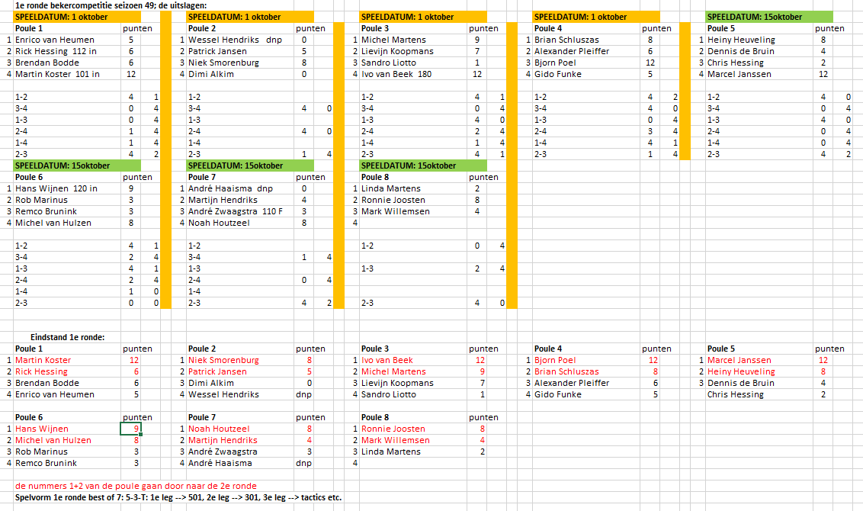

SZ48
...
15 | Rick Hessing / Dimi Alkim (3-2, 2-3, 0-3) | 0 - 0 | 8 | Ivo van Beek | 3 - 3 |  | kleine FINALE (3e/4e)
16 | Ronnie Joosten / Ivo van Beek (3-2, 3-1) | 3 - 3 |  |  |  |  | 3-5-T b.o. 3 sets (b.o. 5 legs)
 |  |  |  |  |  | 3 | Dennis Brouwer | 3 - 2 - 3
 |  |  |  |  |  | 4 | Niek Smorenburg | 1 - 3 - 1
 | Spelvorm: 3-5-T: 1e leg --> 301, 2e leg --> 501, 3e leg --> tactics etc.
 | Iedere set start met 301, ongeacht het verloop van de vorige set.
 | Voor de wedstrijd wordt gebullt wie er mag beginnen. De winnaar van de tos begint de 1e set, de ander begint de 2e set etc.

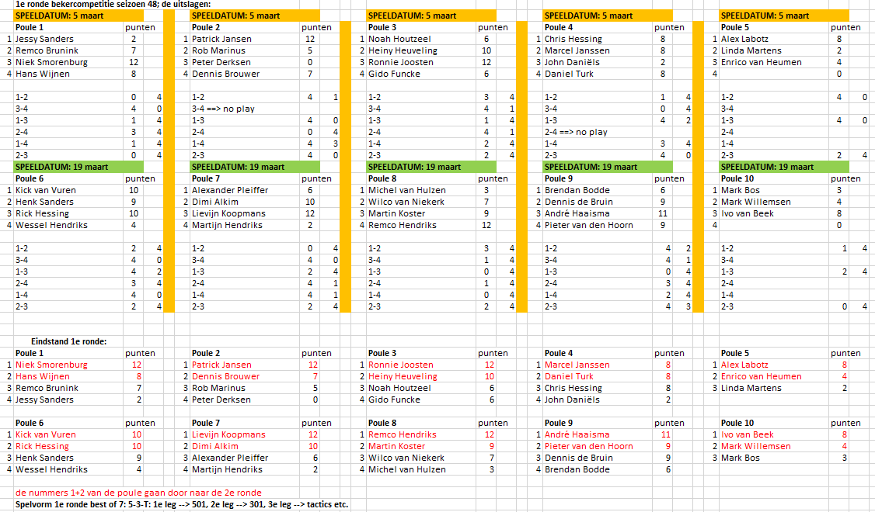

SZ47
...
13 | Dennis Brouwer | 2 2
14 | Martin Koster | 3 3 | 7 | Martin Koster | 3-3 | 4 | Martin Koster | 3-3

15 | VR: Heiny Heuveling/Kick van Vuren (3-1)(2-3)(3-1) | 3 3 | 8 | Heiny Heuveling | 1-2 |  |  |  |  | kleine FINALE (3e/4e)
16 | VR: Linda Martens/Pieter van den Hoorn (0-3)(2-3) | 1 0 |  |  |  |  |  |  |  | 3-5-T b.o. 3 sets (b.o. 5 legs)
 |  |  |  |  |  |  |  |  | 3 | Alex Labotz | DNP
 |  |  |  |  |  |  |  |  | 4 | Patrick Jansen | 3-3
 | Spelvorm: 3-5-T: 1e leg --> 301, 2e leg --> 501, 3e leg --> tactics etc.
 | Iedere set start met 301, ongeacht het verloop van de vorige set.
 | Voor de wedstrijd wordt gebullt wie er mag beginnen. De winnaar van de tos begint de 1e set, de ander begint de 2e set etc.

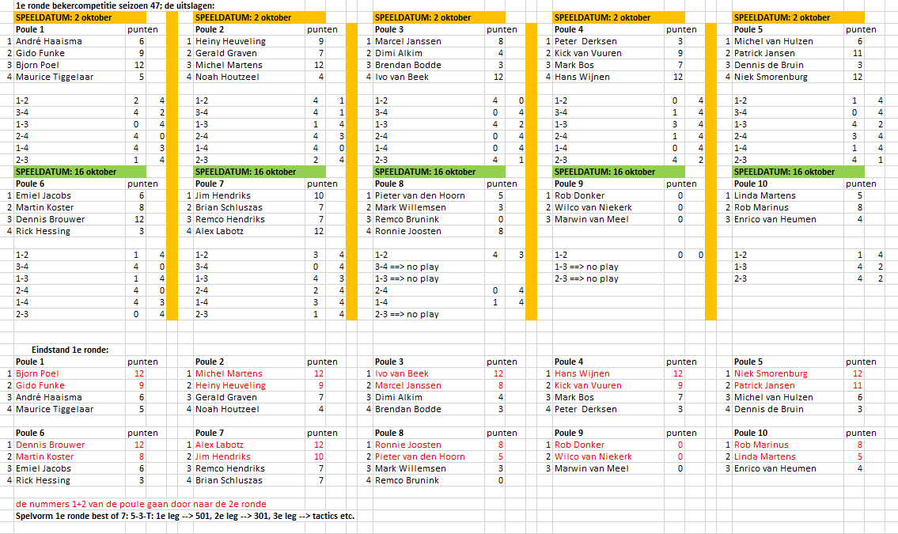

SZ46
...
15 | Martin Koster | 2-2 | 8 | Alex Labotz | 3-0-3 |  | kleine FINALE (3e/4e)
16 | VR: Alex Labotz / Noah Houtzeel 3-0/3-1 | 3-3 |  |  |  |  | 3-5-T b.o. 3 sets (b.o. 5 legs)
 |  |  |  |  |  | 3 | Patrick Jansen | 3-2-2
 |  |  |  |  |  | 4 | Dennis Brouwer | 0-3-3
 | Spelvorm: 3-5-T: 1e leg --> 301, 2e leg --> 501, 3e leg --> tactics etc.
 | Iedere set start met 301, ongeacht het verloop van de vorige set.
 | Voor de wedstrijd wordt gebullt wie er mag beginnen. De winnaar van de tos begint de 1e set, de ander begint de 2e set etc.

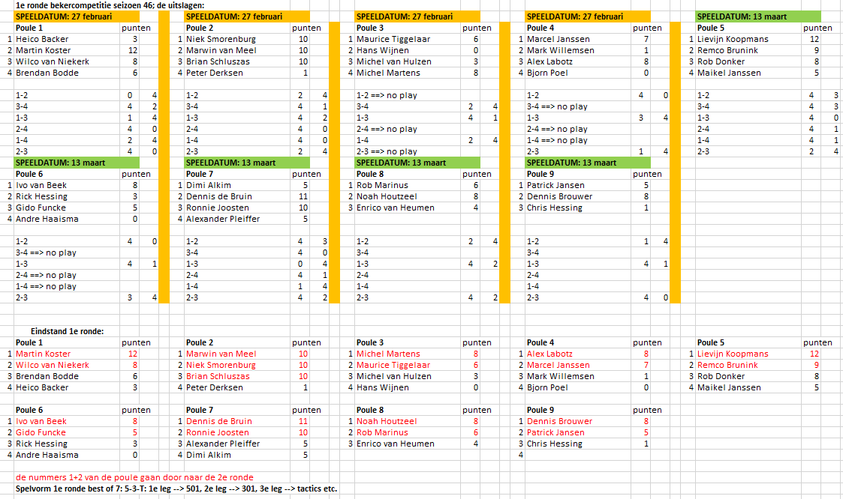

SZ45
...
15 | Peter Derksen | 1-0 | 8 | Hans Wijnen | 0-0 |  | kleine FINALE (3e/4e)
16 | VR: Bjorn Poel / Hans Wijnen (1-3/3-2/1-3) | 3-3 |  |  |  |  | 3-5-T b.o. 3 sets (b.o. 5 legs)
 |  |  |  |  |  | 3 | Brian Schluszas | 1-1
 |  |  |  |  |  | 4 | Alex Labotz | 3-3
 | Spelvorm: 3-5-T: 1e leg --> 301, 2e leg --> 501, 3e leg --> tactics etc.
 | Iedere set start met 301, ongeacht het verloop van de vorige set.
 | Voor de wedstrijd wordt gebullt wie er mag beginnen. De winnaar van de tos begint de 1e set, de ander begint de 2e set etc.

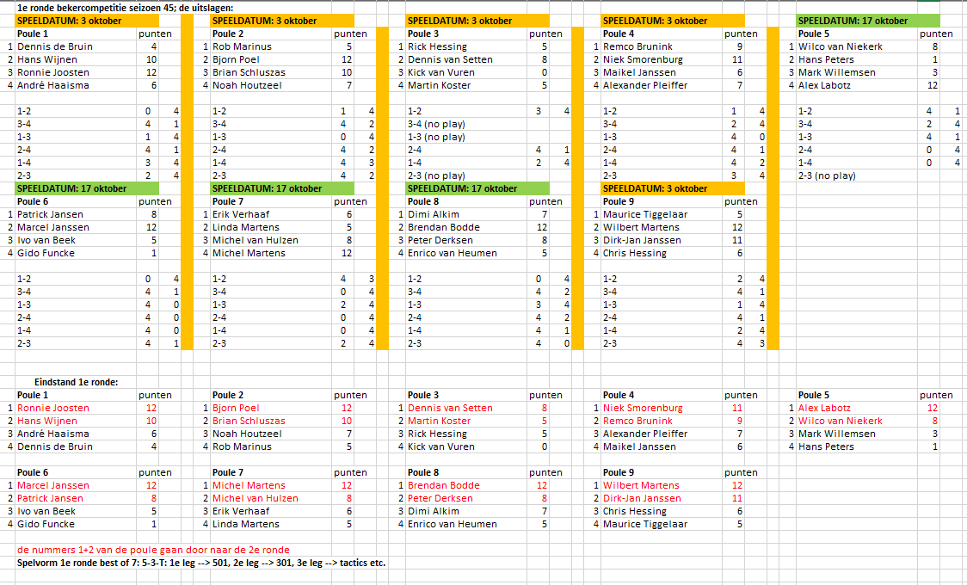

SZ44
...
13 | Hans Wijnen | 3-1-3
14 | Hans Peters | 1-3-0 | 7 | Hans Wijnen | 3-3 | 4 | Hans Wijnen | 3-1-3

15 | Rick Hessing | 2-1 | 8 | Paul Jansen | 1-0 |  |  |  |  | kleine FINALE (3e/4e)
16 | vr: Paul Jansen - Maurice Tiggelaar (3-1/3-1) | 3-3 |  |  |  |  |  |  |  | 3-5-T b.o. 3 sets (b.o. 5 legs)
 |  |  |  |  |  |  |  |  | 3 | Niek Smorenburg | 3-3
 |  |  |  |  |  |  |  |  | 4 | Patrick Jansen | 0-2
 | Spelvorm: 3-5-T: 1e leg --> 301, 2e leg --> 501, 3e leg --> tactics etc.
 | Iedere set start met 301, ongeacht het verloop van de vorige set.
 | Voor de wedstrijd wordt gebullt wie er mag beginnen. De winnaar van de tos begint de 1e set, de ander begint de 2e set etc.
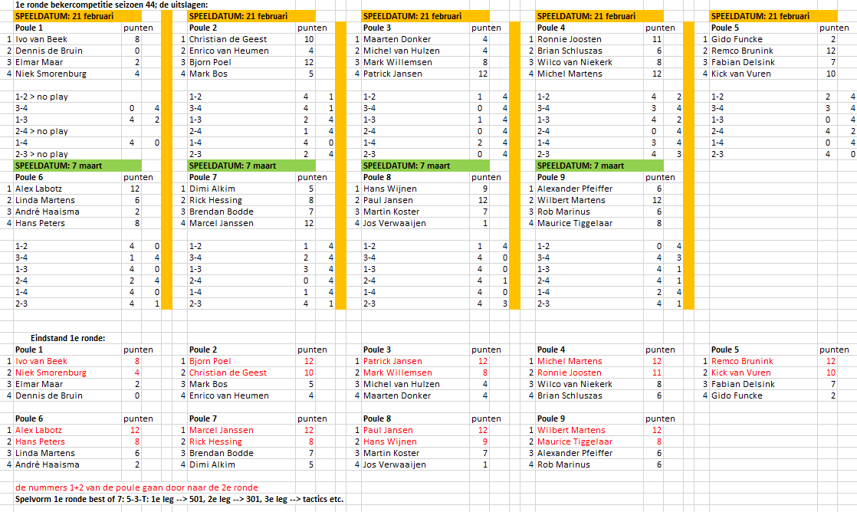

SZ43
...
13 | vr: Ivo van Beek / Marcel Janssen 1-3/1-3 | 3-3
14 | Martin Koster | 0-1 | 7 | Marcel Janssen | 2-1 | 4 | Hans Wijnen | 3-3

15 | Hans Wijnen | 0-3-3 | 8 | Hans Wijnen | 3-3 |  |  |  |  | kleine FINALE (3e/4e)
16 | vr: Niek Smorenburg / Dolf Roelofsen 3-2/0-3/3-2 | 3-2-2 |  |  |  |  |  |  |  | 3-5-T b.o. 3 sets (b.o. 5 legs)
 |  |  |  |  |  |  |  |  | 3 | Patrick Jansen | 3-3
 |  |  |  |  |  |  |  |  | 4 | Mark Willemsen | 2-1
 | Spelvorm: 3-5-T: 1e leg --> 301, 2e leg --> 501, 3e leg --> tactics etc.
 | Iedere set start met 301, ongeacht het verloop van de vorige set.
 | Voor de wedstrijd wordt gebullt wie er mag beginnen. De winnaar van de tos begint de 1e set, de ander begint de 2e set etc.

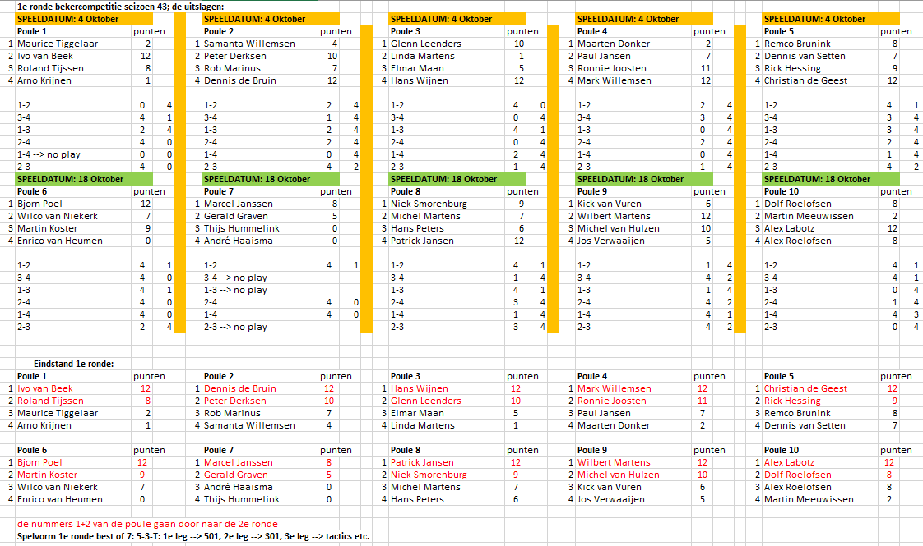

SZ42
...
13 | Danny Weijman (111F-120in-100in) | 3-1-3
14 | Dennis van Setten (1x180) | 0-3-1 | 7 | Danny Weijman | 1-1 | 4 | Patrick Jansen | 3-3

15 | Patrick Jansen (1x180) | 3-0-3 | 8 | Patrick Jansen | 3-3 |  |  |  |  | kleine FINALE (3e/4e)
16 | vr: Martin Koster / Ronnie Joosten (1-3 3-1 1-3) rj 121F | 2-3-2 |  |  |  |  |  |  |  | 3-5-T b.o. 3 sets (b.o. 5 legs)
 |  |  |  |  |  |  |  |  | 3 | Bjorn Poel | 3-3
 |  |  |  |  |  |  |  |  | 4 | Remco Brunink | 1-0
 | Spelvorm: 3-5-T: 1e leg --> 301, 2e leg --> 501, 3e leg --> tactics etc.
 | Iedere set start met 301, ongeacht het verloop van de vorige set.
 | Voor de wedstrijd wordt gebullt wie er mag beginnen. De winnaar van de tos begint de 1e set, de ander begint de 2e set etc.
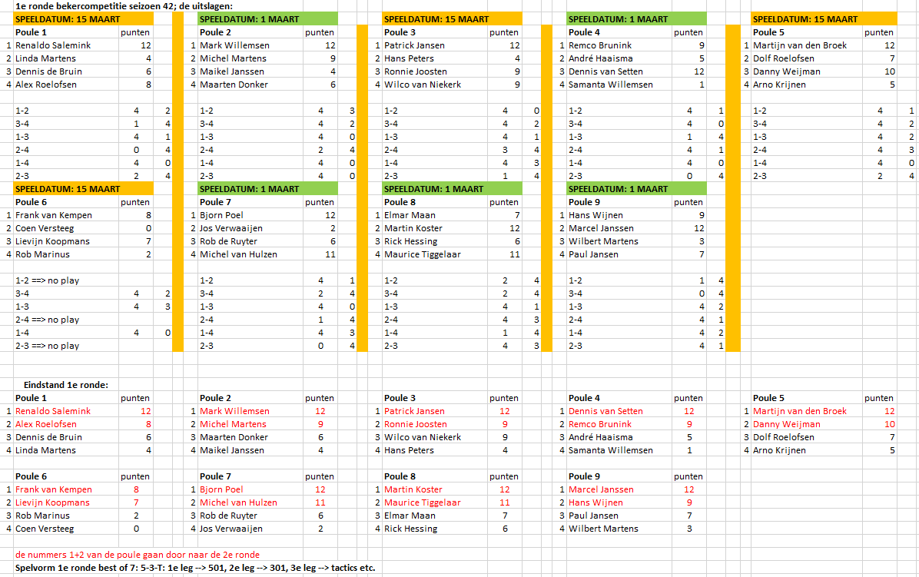

SZ41
...
13 | Dennis van Setten | 3-3
14 | Lievijn Koopmans | 2-2 | 7 | Dennis van Setten | 0-1 | 4 | Marcel Janssen | 2-3-2-2

15 | Renaldo Salemink | 0-0 | 8 | Marcel Janssen | 3-3 |  |  |  |  | kleine FINALE (3e/4e)
16 | Marcel Janssen | 3-3 |  |  |  |  |  |  |  | 3-5-T b.o. 5 sets (b.o. 5 legs)
 |  |  |  |  |  |  |  |  | 3 | Mark Willemsen | 1-0-0
 |  |  |  |  |  |  |  |  | 4 | Marcel Janssen (116F) | 3-3-3
 | Spelvorm: 3-5-T: 1e leg --> 301, 2e leg --> 501, 3e leg --> tactics etc.
 | Iedere set start met 301, ongeacht het verloop van de vorige set.
 | Voor de wedstrijd wordt gebullt wie er mag beginnen. De winnaar van de tos begint de 1e set, de ander begint de 2e set etc.

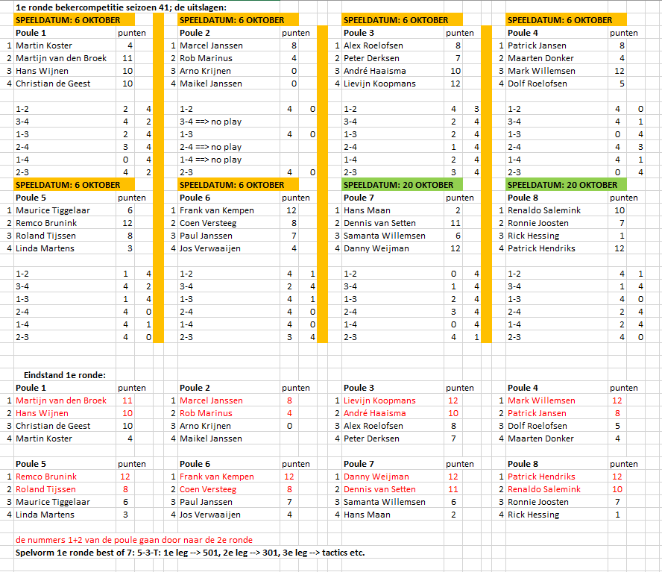

SZ40
...
13 | Michel Martens | 1-0
14 | voorronde: Wilco van Niekerk / Jorwin van den Hof 0-3/0-3 | 3-3 | 7 | Jorwin van den Hof | 0-3-1 | 4 | Patrick Jansen | 3-3-2-1-2

15 | Heiny Heuveling | 3-1-2 | 8 | Patrick Jansen | 3-2-3 |  |  |  |  | kleine FINALE (3e/4e)
16 | voorronde: Patrick Jansen / Nicky Beerenschot 3-0/3-1 | 1-3-3 |  |  |  |  |  |  |  | 3-5-T b.o. 5 sets (b.o. 5 legs)
 |  |  |  |  |  |  |  |  | 3 | Remco Brunink | 1-0-2
 |  |  |  |  |  |  |  |  | 4 | Patrick Jansen | 3-3-3
 | Spelvorm: 3-5-T: 1e leg --> 301, 2e leg --> 501, 3e leg --> tactics etc.
 | Iedere set start met 301, ongeacht het verloop van de vorige set.
 | Voor de wedstrijd wordt gebullt wie er mag beginnen. De winnaar van de tos begint de 1e set, de ander begint de 2e set etc.

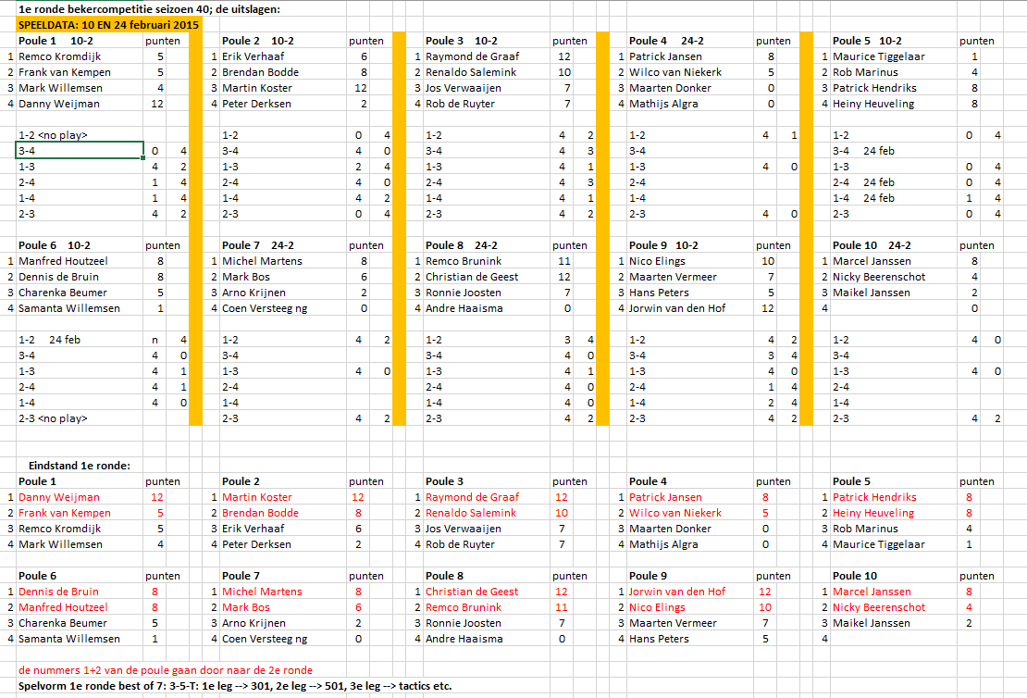

SZ39
...
13 | Renaldo Salemink | 1-3-3
14 | Cor Tap | 3-2-2 | 7 | Renaldo Salemink | 2-1 | 4 | Bjorn Poel | 3-3-0-3

15 | Coen Versteeg | 2-3-2 | 8 | Bjorn Poel | 3-3 |  |  |  |  | kleine FINALE (3e/4e)
16 | VR: André Haaisma / Bjon Poel (1-3, 0-3) | 3-0-3 |  |  |  |  |  |  |  | 3-5-T b.o. 5 sets (b.o. 5 legs)
 |  |  |  |  |  |  |  |  | 3 | Patrick Hendriks | 3-3-1-3
 |  |  |  |  |  |  |  |  | 4 | Patrick Jansen | 1-0-3-2
 | Spelvorm: 3-5-T: 1e leg --> 301, 2e leg --> 501, 3e leg --> tactics etc.
 | Iedere set start met 301, ongeacht het verloop van de vorige set.
 | Voor de wedstrijd wordt gebullt wie er mag beginnen. De winnaar van de tos begint de 1e set, de ander begint de 2e set etc.
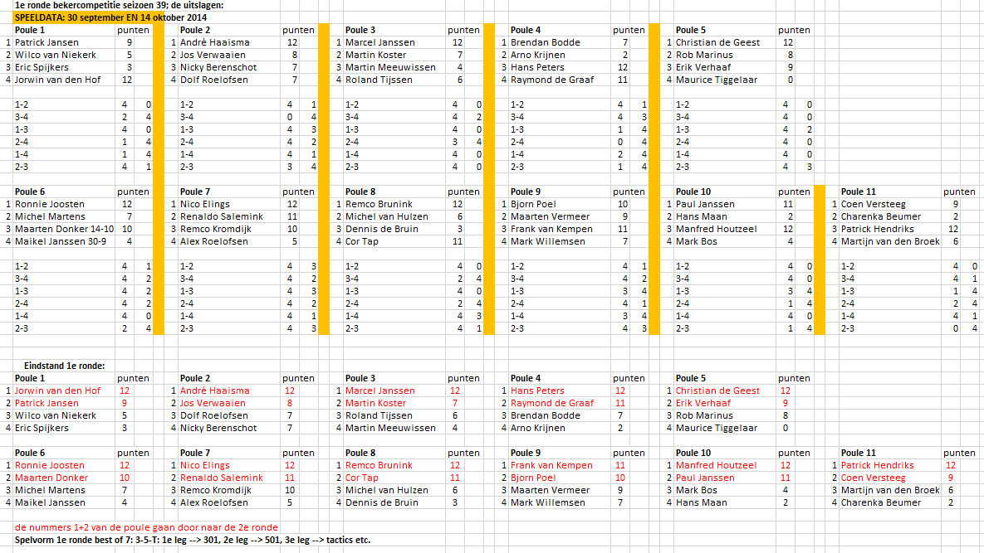

SZ38
...
13 | Alex Roelofsen | 1 - 0
14 | Michel Martens | 3 - 3 | 7 | Michel Martens | 3 - 1 - 1 | 4 | Patrick Jansen | 3 - 2 - 3 - 3

15 | Patrick Jansen / Brendan Bodde 3-0 / 3-1 | 3 - 3 | 8 | Patrick Jansen | 2 - 3 - 3 |  |  |  |  | kleine FINALE (3e/4e)
16 | Hans Peters / Raymond de Graaf 0-3 / 0-3 | 1 - 2 |  |  |  |  |  |  |  | 5-3-T b.o. 5 sets (b.o. 5 legs)
 |  |  |  |  |  |  |  |  | 3 | Frank van Kempen | 2 - 3 - 3 - 3
 |  |  |  |  |  |  |  |  | 4 | Ronnie Joosten | 3 - 0 - 1 - 1
 | Spelvorm: 5-3-T: 1e leg --> 501, 2e leg --> 301, 3e leg --> tactics etc.
 | Iedere set start met 501, ongeacht het verloop van de vorige set.
 | Voor de wedstrijd wordt gebullt wie er mag beginnen. De winnaar van de tos begint de 1e set, de ander begint de 2e set etc.

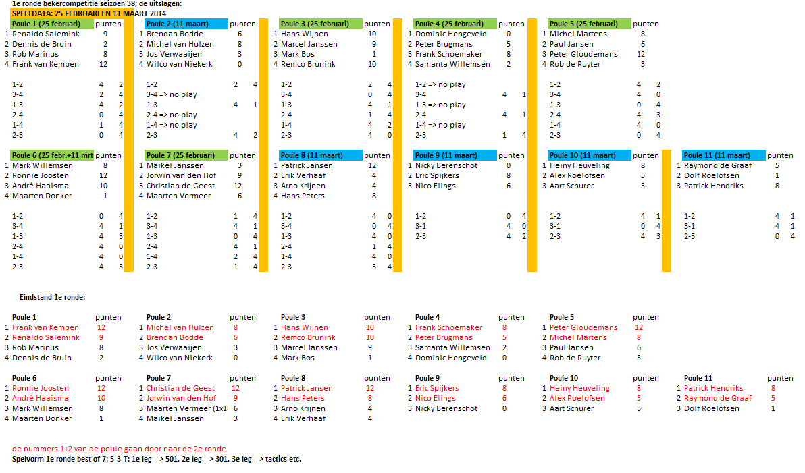

SZ37
...
13 | Remco Brunink | 3-3
14 | Renaldo Salemink | 0-0 | 7 | Remco Brunink | 2-1 | 4 | Christian de Geest | 0-0-1

15 | Christian de Geest | 2-3-3 | 8 | Christian de Geest | 3-3 |  |  |  |  | kleine FINALE (3e/4e)
16 | VR R. Joosten - E. Spijkers 3-2/3-1 | 3-2-1 |  |  |  |  |  |  |  | 5-3-T b.o. 5 sets (b.o. 5 legs)
 |  |  |  |  |  |  |  |  | 3 | Nico Elings | 3-3-2-1-0
 |  |  |  |  |  |  |  |  | 4 | Christian de Geest | 0-2-3-3-3
 | Spelvorm: 5-3-T: 1e leg --> 501, 2e leg --> 301, 3e leg --> tactics etc.
 | Iedere set start met 501, ongeacht het verloop van de vorige set.
 | Voor de wedstrijd wordt gebullt wie er mag beginnen. De winnaar van de tos begint de 1e set, de ander begint de 2e set etc.
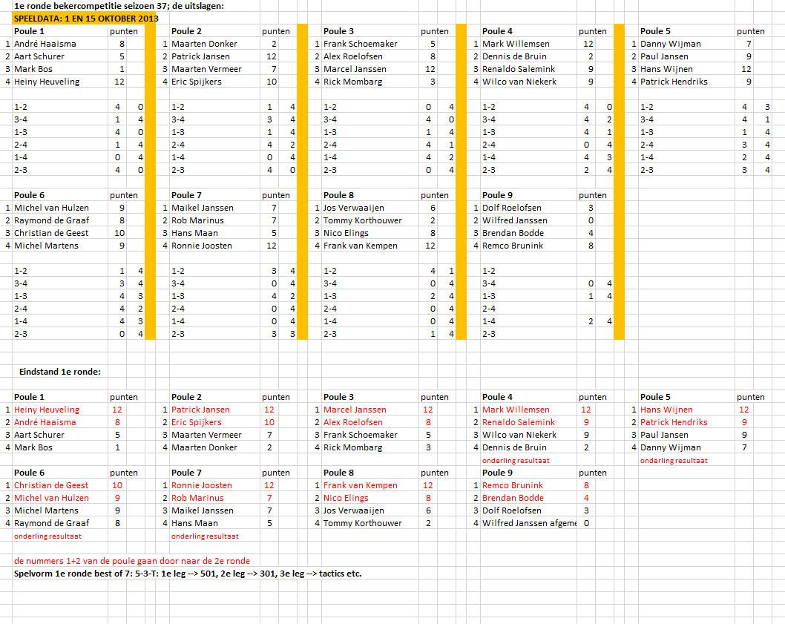

SZ36
...
13 | Remco Kromdijk | 1-3-3
14 | Nico Elings | 3-0-1 | 7 | Remco Kromdijk | 0-1 | 4 | Marcel Janssen | 3-3-3

15 | Tom K. / Rob M. 3-1/1-3/3-2 | [0-1] | 8 | Marcel Janssen | 3-3 |  |  |  |  | kleine FINALE (3e/4e)
16 | Marcel J. / Ronnie J. 3-1/3-0 | [3-3] |  |  |  |  |  |  |  | 5-3-T b.o. 5 sets (b.o. 5 legs)
 |  |  |  |  |  |  |  |  | 3 | Hans Wijnen | 1-0-1
 |  |  |  |  |  |  |  |  | 4 | Raymond de Graaf | 3-3-3
 | Spelvorm: 5-3-T: 1e leg --> 501, 2e leg --> 301, 3e leg --> tactics etc.
 | Iedere set start met 501, ongeacht het verloop van de vorige set.
 | Voor de wedstrijd wordt gebullt wie er mag beginnen. De winnaar van de tos begint de 1e set, de ander begint de 2e set etc.

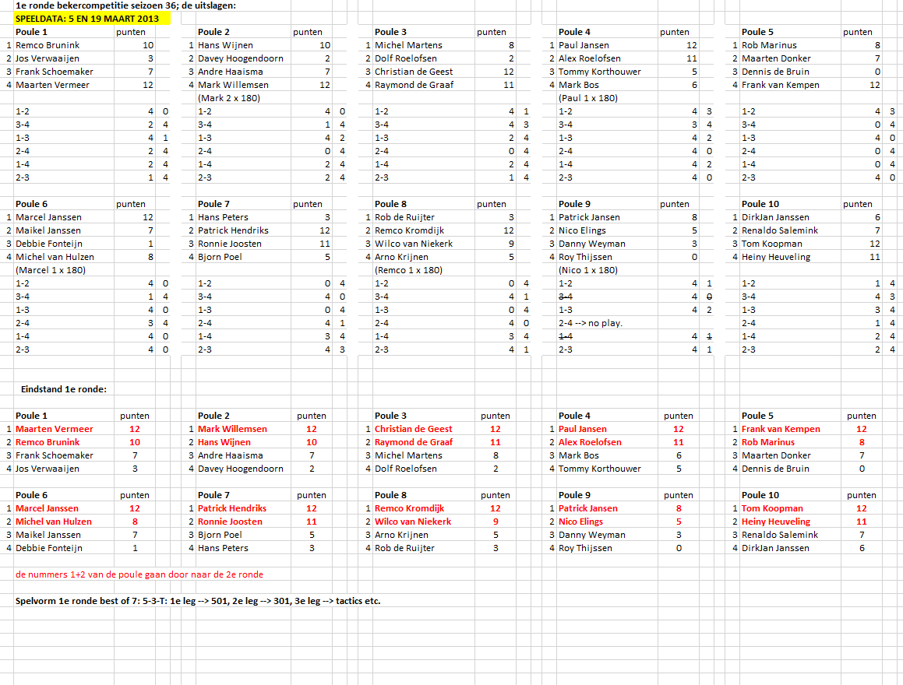

SZ35
...
13 | Dennis de Bruin | 3-1-2
14 | Mark Willemsen | 1-3-3 | 7 | Mark Willemsen | 3-3 | 4 | Mark Willemsen | 3-0-2-2

15 | Danny Weijman | 0-3-3 | 8 | Danny Weijman | 0-1 |  |  |  |  | kleine FINALE (3e/4e)
16 | Patrick Jansen | 3-0-2 |  |  |  |  |  |  |  | 5-3-T b.o. 5 sets (b.o. 5 legs)
 |  |  |  |  |  |  |  |  | 3 | Marcel Janssen | 3-3-3
 |  |  |  |  |  |  |  |  | 4 | Mark Willemsen | 0-0-0
 | Spelvorm: 5-3-T: 1e leg --> 501, 2e leg --> 301, 3e leg --> tactics etc.
 | Iedere set start met 501, ongeacht het verloop van de vorige set.
 | Voor de wedstrijd wordt gebullt wie er mag beginnen. De winnaar van de tos begint de 1e set, de ander begint de 2e set etc.

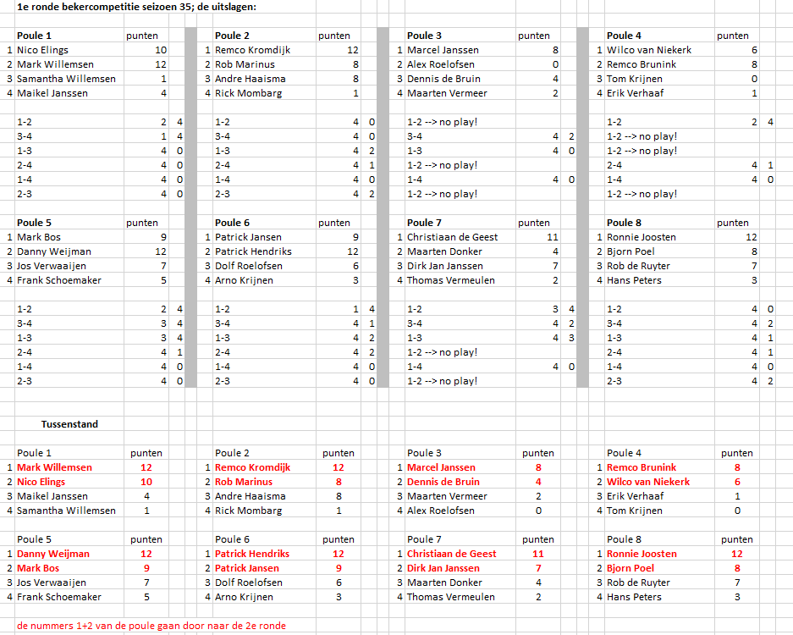

SZ34
...
11 | Michel van Hulzen | 3-3 | 6 | Michel van Hulzen | 0-0 | 3 | Remco Kromdijk | 1-3-3-3 | 2 | Remco Kromdijk / 115f | 3-2-3-3-0-3
12 | Alex Roelofsen | 0-0

13 | Remco Brunink | 1-2
14 | Frank van Kempen / 180 | 3-3 | 7 | Frank van Kempen | 3-3 | 4 | Frank van Kempen | 3-0-2-0

15 | Wilco van Niekerk | 3-3 | 8 | Wilco van Niekerk | 1-2 |  |  |  |  | kleine FINALE (3e/4e)
16 | Arjan Schuurink | 0-0 |  |  |  |  |  |  |  | 5-3-T b.o. 5 sets (b.o. 5 legs)
 |  |  |  |  |  |  |  |  | 3 | Ronnie Joosten | 2-2-2
 |  |  |  |  |  |  |  |  | 4 | Frank van Kempen / 2x180 | 3-3-3
 | Spelvorm: 5-3-T: 1e leg --> 501, 2e leg --> 301, 3e leg --> tactics etc.
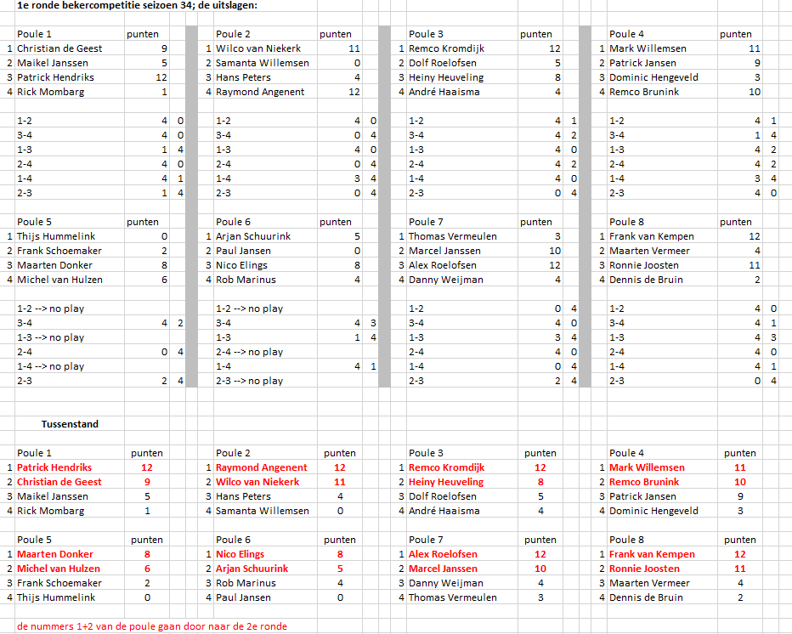

SZ33
...
13 | Wilco van Niekerk | 3-3
14 | Michel van Hulzen | 0-1 | 7 | Wilco van Niekerk | 1-2 | 4 | Rob Marinus | 1-2-2

15 | Danny Weijman | 1-2 | 8 | Rob Marinus | 3-3 |  |  |  |  | kleine FINALE (3e/4e)
16 | Rob Marinus | 3-3 |  |  |  |  |  |  |  | 5-3-T b.o. 5 sets (b.o. 5 legs)
 |  |  |  |  |  |  |  |  | 3 | Raymond Angenent | 3-3-3
 |  |  |  |  |  |  |  |  | 4 | Rob Marinus | 0-0-1
 | Spelvorm: 5-3-T: 1e leg --> 501, 2e leg --> 301, 3e leg --> tactics etc.

